Sheet1
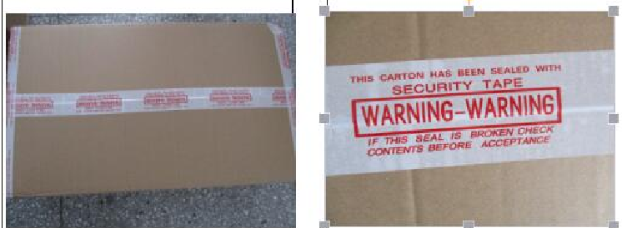
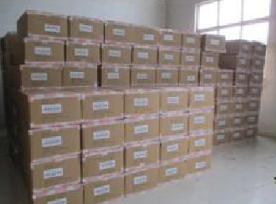
上海源强国际贸易有限公司
合同 18SPN35的生产细节--交货期 10月25日，不能有任何延迟
货号 | 款式 | 颜色 | 配码 |  |  |  |  |  |  |  | 数量 | 箱数
女段 |  |  | 英码 | 3 | 4 | 5 | 6 | 7 | 8 | 装箱数量
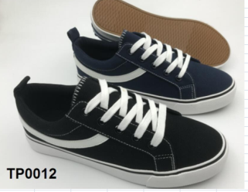
TP0012 |  | 黑色 |  | 1 | 2 | 4 | 4 | 3 | 2 | 16双/箱子,2双/蛋格 | 4000 | 250
 |  | BLACK | 牛筋色大底
TP0012 |  | 酒红色 |  | 1 | 2 | 4 | 4 | 3 | 2 | 16双/箱子,2双/蛋格 | 2000 | 125
 |  | BURGUNDY | 牛筋色大底
TP0012 |  | 粉色 |  | 1 | 2 | 4 | 4 | 3 | 2 | 16双/箱子,2双/蛋格 | 2000 | 125
 |  | PINK | 牛筋色大底
TP0012 |  | 灰蓝色 |  | 1 | 2 | 4 | 4 | 3 | 2 | 16双/箱子,2双/蛋格 | 2000 | 125
 |  | DUSTY BLUE | 牛筋色大底
TP0012 |  | 深蓝色 |  | 1 | 2 | 4 | 4 | 3 | 2 | 16双/箱子,2双/蛋格 | 2000 | 125
 |  | NAVY | 牛筋色大底
 |  |  |  |  |  |  |  |  | 共计 |  | 12000 | 750

二：包装 |  |  |  |  |  | 注意：尺码要变动，尺码是对着鞋头的,同确认样一样！

中底垫上面要印商标和尺码！注意：商标字体如上，中底印字颜色统一为“白色”

每只鞋鞋头要塞白色鞋头纸/每只鞋大底上面要贴一个“透明底金色字”成分标/每个塑料袋里面贴1个“防霉贴”，每只鞋子里面再放
1包真的干燥剂/然后每双鞋装入透明的自封口塑料袋.注意：塑料袋上面要贴白色黑色字尺码标！

每双鞋子一个挂牌，挂牌用白色字母扣挂在“左脚”外侧第一个鞋眼！
每只鞋子的鞋带最少要穿 4排 鞋眼！

每双鞋子一个透明的挂钩，挂钩上面不要贴商标不干贴，！
包装时，挂钩放在鞋子下面！

三：唛头的具体印法见我司E-MAIL.
外箱一定要足够的硬，否则客人会索赔！

******封箱胶带颜色要求：用白色印红色字胶带！
如果用了白色和透明胶带，客人会索赔！

******封箱方式必须同右图，否则客人会索赔！

四：透明挂钩如下，供应商：亚美塑料

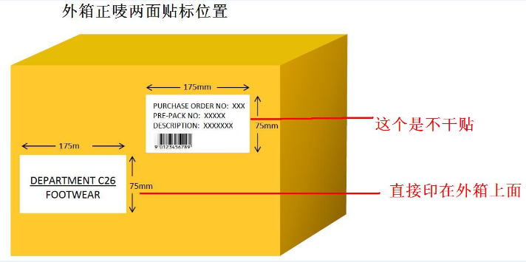
 |  |  | 注意：外箱正唛两面各贴一个 17 X 7.5 CM 的白色底黑色字条码贴 .具体内容见邮件！
A152
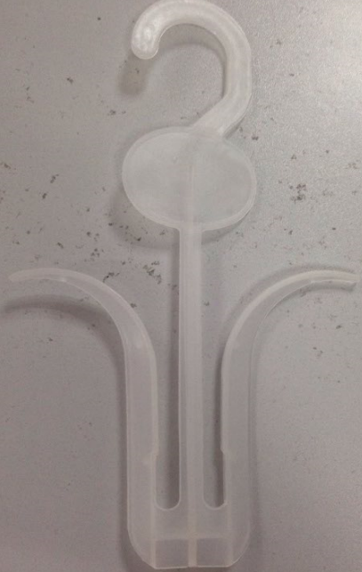

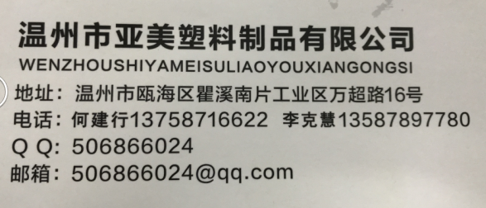

 |  |  | 封箱方式：工字形如下图 |  |  |  |  |  | 白色印黑色字胶带如下：

